الكليشة
الإدارة العامة للتعليم
بمنطقة المدينة المنورة

مكتب تعليم العوالي

مدرسة الفيصلية الابتدائية

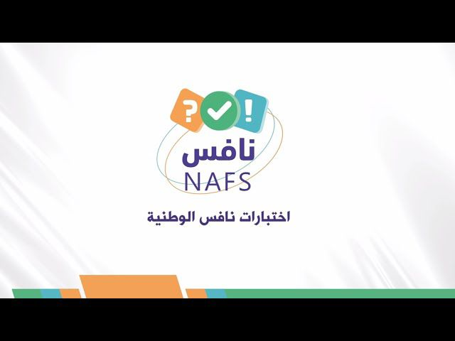

2023 - 2024

متابعة - تحليل - تخطيط - مشاركة

الخاتمة
الإدارة العامة للتعليم
بمنطقة المدينة المنورة



2023 - 2024

إعداد وتصميم/ أ. سفيان عيد الصاعدي

